상품제안서
S6 텀블러 600ml | 상품코드: S41686

 |  |  |  |  |  |  | 02-713-8555 | www.synergygift.co.kr
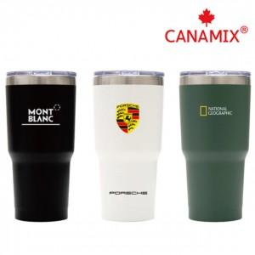 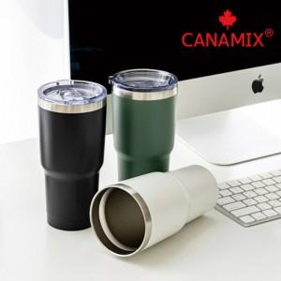 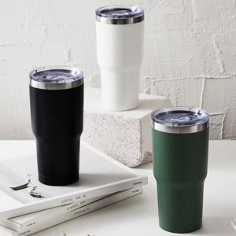

【상세/제작정보】

【인쇄/포장옵션】 | 실크, 레이저, 풀칼라 / 포장지포장

【공급단가】 | 수량 | 100~ | 300~ | 1,000~ | 3,000~ | 5,000~
*VAT별도 | 화이트 | 6,370원 | 6,020원 | 5,730원 | 5,580원 | 5,480원
 | 블랙 | 6,370원 | 6,020원 | 5,730원 | 5,580원 | 5,480원
 | 그린 | 6,370원 | 6,020원 | 5,730원 | 5,580원 | 5,480원

【상품 URL】 | https://www.synergygift.co.kr:443/src/goods_detail.php?gdno=41686

